Introdução_e_dados
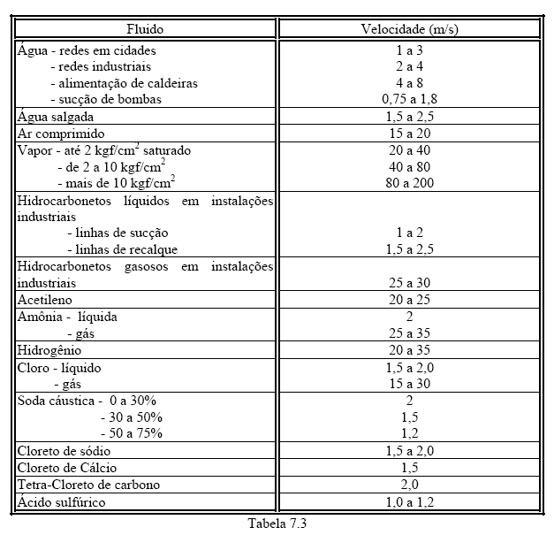
propriedades do fluido transportado
temp (ºC) |  | m (kg/ms) | r (kg/m³) | pv (Pa) | n (m²/s)
22 |  | 0.000958 | 997.61 |  | 9.34E-07

propriedades do local
g = | 9.8 | m/s²
patm = |  | Pa

mat. tubo aço
 | espessura | Dint (mm) | A (cm²)
 | 40 | 26.6 | 5.57

 | K(m) | DH/k
 | 4.80E-05 | 554

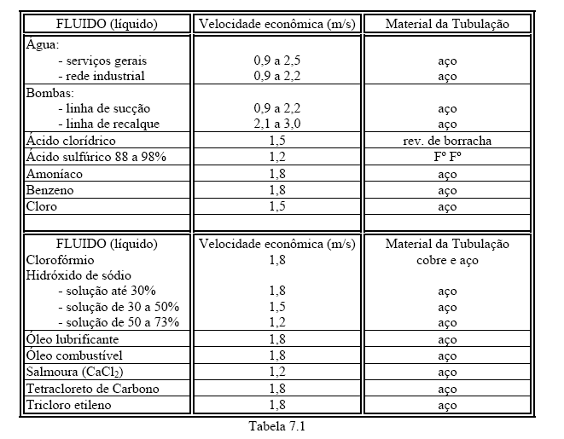
 |  |  |  |  |  | Q | Q(m³/s) | Q(L/s) | Q(L/min)
 |  |  |  |  |  | m³/h
 |  |  |  |  |  | 9.2
 |  |  |  |  |  | 4.2
 |  |  |  |  |  | 4.9
 |  |  |  |  |  | 6.1
 |  |  |  |  |  | 6.7

